Лист1
Варіант 1
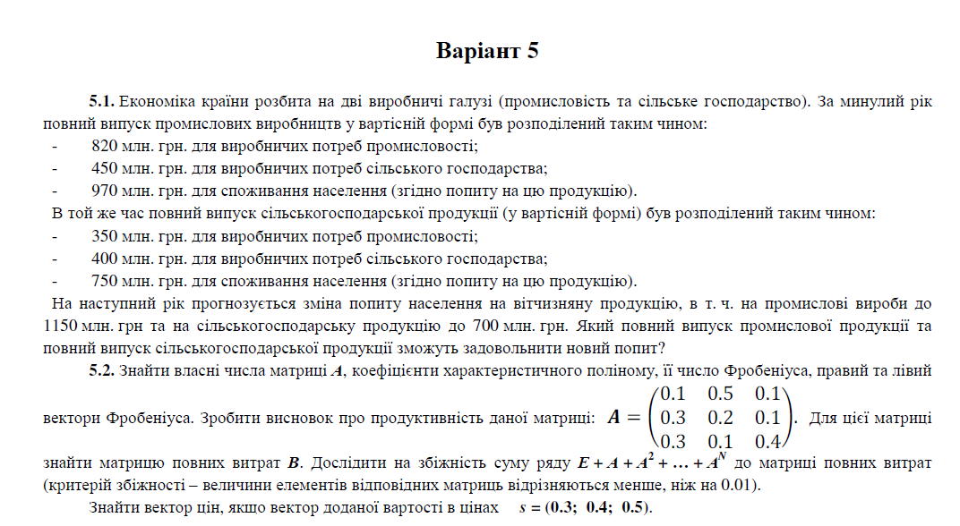
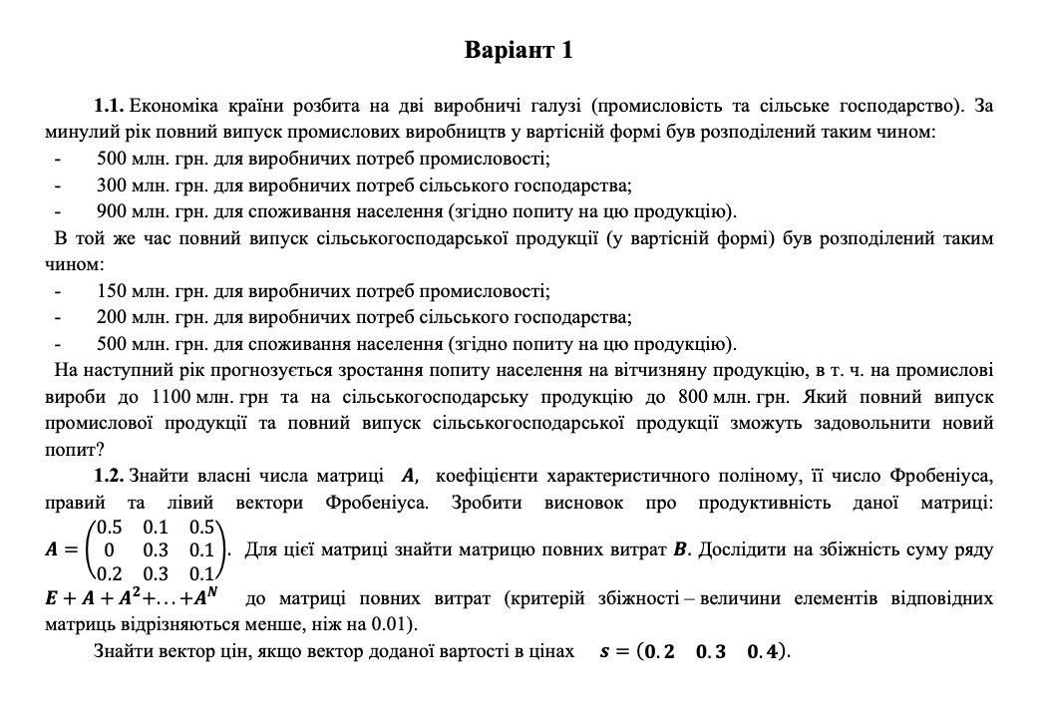

Завдання 1

 |  | Випуск | Розподіл випуску між галузями |  | Кінцева продукція споживання | Валовий випуск
 | Витрати |  | Промислов. | С/г
 | Розподіл і-ої галузі на потреби інших галузей |  | 500 | 300 | 900 | 1700
 |  |  | 150 | 200 | 500 | 850
 | Зміна попиту |  | 1100 | 800

 | 1.Валовий випуск |  |  |  | x1 = x11 + x12 + y1
 |  |  |  |  | x2 = x21 + x22 + y2

 | 2. Коефіцієнт матеріальних витрат xij=aij *xj
 |  |  |  |  |  |  | Технологічна матриця
 | a11= | 0.294 |  | a12= | 0.353 |  | A= | 0.294 | 0.353
 | a21= | 0.088 |  | a22= | 0.235 |  |  | 0.088 | 0.235

3.Дослідження А на продуктивність

 | Матр. повних затрат S=(E-A)^-1 |  |  |  |  |  | E-A= | 0.706 | -0.353 | det = | 0.5087 | != 0
 |  |  |  |  |  |  |  | -0.088 | 0.765

 |  | Х=S^-1*Y | Y-зміна попиту |  |  | S= | 1.503 | 0.694
 |  |  | Х-повний випуск |  |  |  | 0.173 | 1.388 |  | Матриця S невід'ємна
 |  |  |  |  |  |  |  |  |  | ^
 |  | X | 494.12 |  |  |  |  |  |  | Матриця А продуктивна.
 |  |  | 514.71

Завдання 2

 | Характеристичний поліном
 |  |  |  |  |  |  |  |  |  |  |  | 0.5 | 0.1 | 0.5
 | det(A - lambdaE) = 0 |  |  |  |  |  |  |  |  |  | A= | 0 | 0.3 | 0.1
 |  |  |  |  |  |  |  |  |  |  |  | 0.2 | 0.3 | 0.1

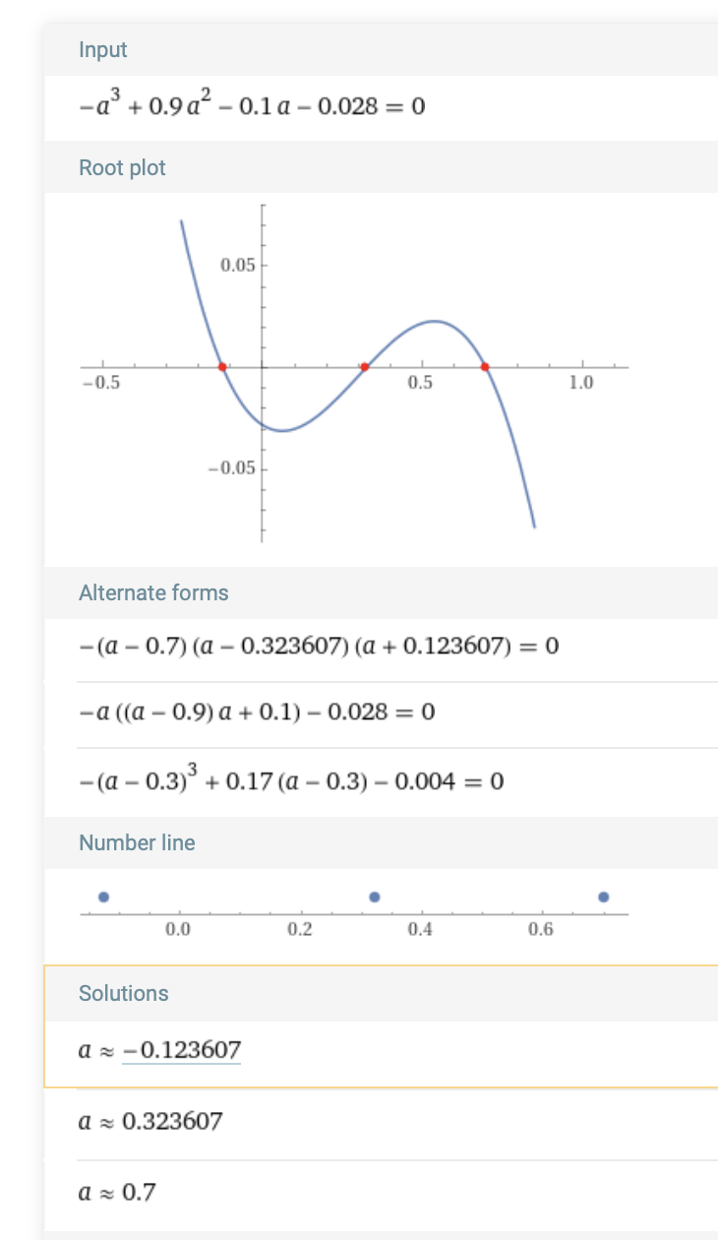
 |  |  |  |  |  |  |  |  |  |  | Власні числа
 |  |  |  |  |  |  |  |  |  |  | lambda1= | -0.124
 |  |  |  |  |  |  |  |  |  |  | lambda2= | 0.324
 |  |  |  |  |  |  |  |  |  |  | lambda3= | 0.700

 |  |  |  |  |  |  |  |  |  |  | Число Фробеніуса є найбільшим дійсним додатним серед простих коренів характеристичного рівняння матриці А

 |  |  |  |  |  |  |  |  |  |  | 0.700 | <1 | А продуктивна

 |  |  |  |  |  |  |  |  |  | Для знаходження правого вектора Фробеніуса потрібно вибрати з матриці V власних векторів той вектор, що відповідає числу Фробеніуса у матриці

 |  |  |  |  |  |  |  |  |  |  | Правий вектор Фробеніуса |  |  |  | Лівий вектор Фробеніуса |  |  | Для знаходження лівого вектора Фробеніса потрібно повторити дії знаходження власних векторів та виведення вектора, відповідного числу Фробеніуса, але же до транспонованої матриці до А.
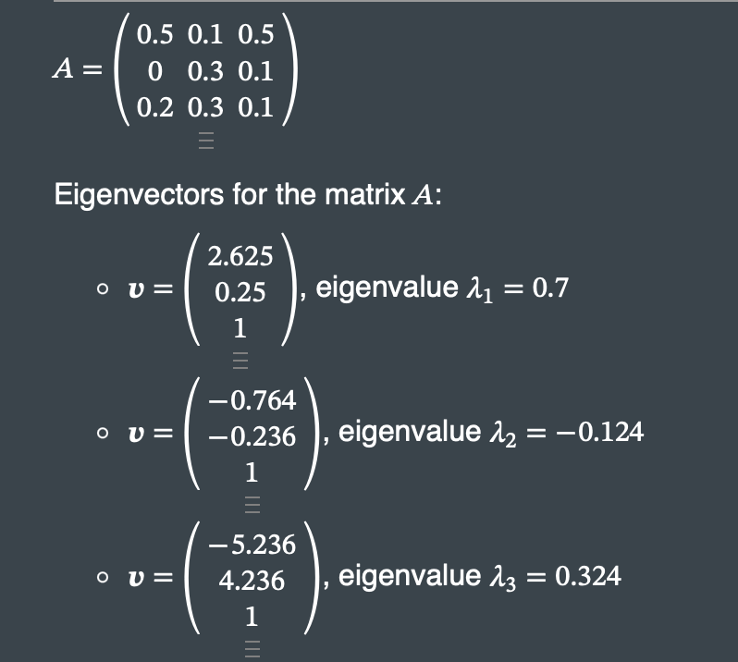
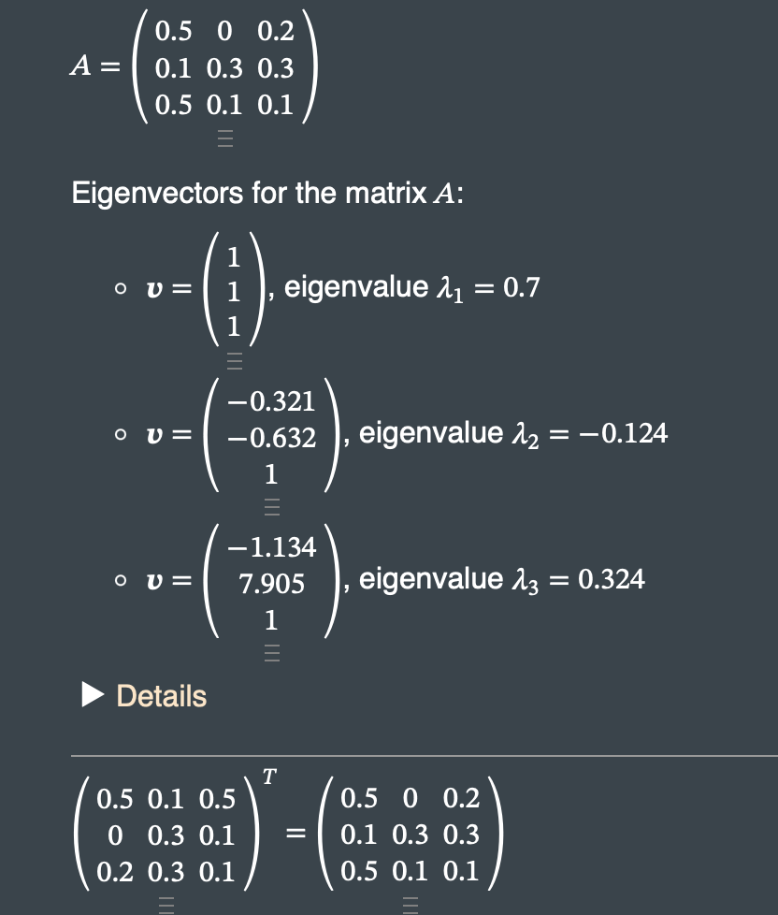

Дослідити на збіжність суму ряду

Для того, щоб дослідити на збіжність суму ряду 𝐸+𝐴+𝐴2+...+𝐴𝑁
до матриці повних витрат B, потрібно організувати цикл знаходження N,
у якому поступово перевіряти, чи максимальний елемент матриць не менший 0.01.

 | 1 | 0 | 0 |  |  | -0.5 | 0.1 | 0.5
Е= | 0 | 1 | 0 |  | A-E= | 0 | -0.7 | 0.1
 | 0 | 0 | 1 |  |  | 0.2 | 0.3 | -0.9

 | 0.5 | 0.1 | 0.5 |  |  | -0.15 | 0.13 | -0.19
A= | 0 | 0.3 | 0.1 |  | A^2-A= | 0.02 | -0.18 | -0.06
 | 0.2 | 0.3 | 0.1 |  |  | -0.08 | -0.16 | 0.04 |  | Матриця повних витрат В=(E-A)^-1

 | 0.35 | 0.23 | 0.31 |  |  |  |  |  |  |  | 2.632 | 1.053 | 1.579 |  |  |  |  | 1 | 0 | 0
A^2= | 0.02 | 0.12 | 0.04 |  |  |  |  |  |  | В= | 0.088 | 1.535 | 0.219 |  | s= |  | Е= | 0 | 1 | 0
 | 0.12 | 0.14 | 0.14 |  |  |  |  |  |  |  | 0.614 | 0.746 | 1.535 |  |  |  |  | 0 | 0 | 1

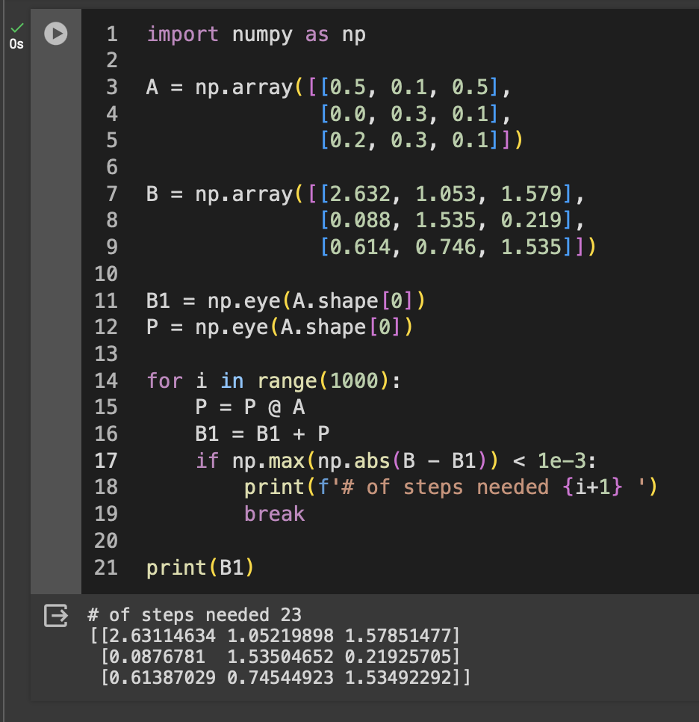
 |  |  |  |  |  |  |  |  |  |  |  |  |  |  |  |  |  | 0.5 | -0.1 | -0.5
 |  |  |  |  |  |  |  |  |  |  |  |  |  |  |  |  | Е-А= | 0 | 0.7 | -0.1
 |  |  |  |  |  |  |  |  |  |  |  |  |  | 1.1340203 |  |  |  | -0.2 | -0.3 | 0.9

 |  |  |  |  |  |  |  |  |  |  |  |  | Вектор доданої вартості в цінах
 |  |  |  |  |  |  |  |  |  |  |  |  | s | 0.2 | 0.3 | 0.4

 |  |  |  |  |  |  |  |  |  | p=s(E-A)^-1
 |  |  |  |  |  |  |  |  |  | p | 0.798 | 0.969 | 0.996

